Capa
FLUXO DE CAIXA REFERENCIAL – SBE PORTO ALEGRE
Versão | SMMU / EPTC
Esta planilha apresenta o fluxo de caixa referencial do Projeto Básico da Concessão do Sistema de Bilhetagem Eletrônica do Transporte Público de Porto Alegre/RS. Reúne as premissas e cálculos econômico-financeiros utilizados na modelagem do projeto, incluindo receitas, custos, investimentos, tributos, fluxo de caixa e indicadores de equilíbrio econômico-financeiro.
A presente versão constitui a base oficial de referência para a atualização das peças da licitação, especialmente edital, contrato, anexos econômico-financeiros.
A leitura desta planilha deve ser realizada em conjunto com os documentos técnicos, jurídicos e institucionais do Projeto Básico.

EarningRelease_Referência
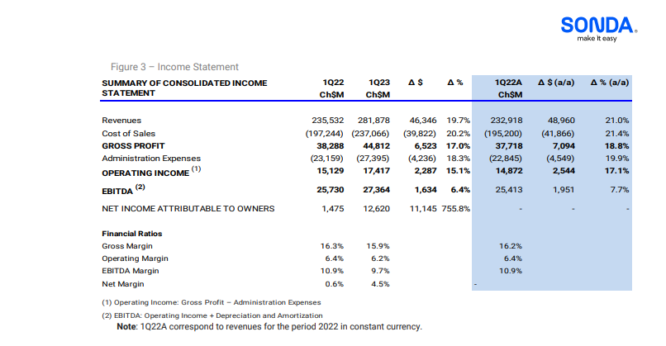

CoS 1Q23 | 84.1%
CoS 1H23 | 83.8%
CoS 9M23 | 84.1%

Média | 84.0%

G&A 1Q23 | 9.7%
G&A 1H23 | 11.0%
G&A 9M23 | 10.6%

Média | 10.4%

